1-4
工程款支付证书 |  |  |  |  |  |  |  |  |  |  |  |  |  |  | 本次
工程名称 |  | 庐江县汤池镇农村土地整治项目二期工程2标段 |  |  |  |  |  |  |  |  | 档案编号 |  | CD201306
合同金额 |  | 10,083,933.00 |  |  |  | 中标日期 | 2013.9.22 |  |  |  | 合作单位 |  | 经营中心 |  | CD201306 | 33 | 庐江县汤池镇农村土地整治项目二期工程2标段 | 庐江县汤池镇农村土地整治项目二期工程2标段 | 2013.9.22 | 10083933.00 | 刘向东15256522099 | 中标通知书、施工合 同和初验证书原件
决算金额 |  | 7,903,798.73 |  |  |  | 竣工日期 |  |  |  |  | ERP编号 |  | 刘向东15256522099
序号 | 工程款到账 |  |  | 开票情况 |  | 成本发票 | 扣管理费 |  | 代扣税金 |  | 其他扣款 |  | 实际支付 |  | CD201306 | 33 | 庐江县汤池镇农村土地整治项目二期工程2标段 | 2013.9.22 | 10083933.00 | 刘向东15256522099 | 中标通知书、施工合 同和初验证书原件
 | 日期 | 账户 | 金额 | 日期 | 金额 | 金额 | 比例 | 金额 | 税率 | 金额 | 金额 | 备注 | 户名 | 金额
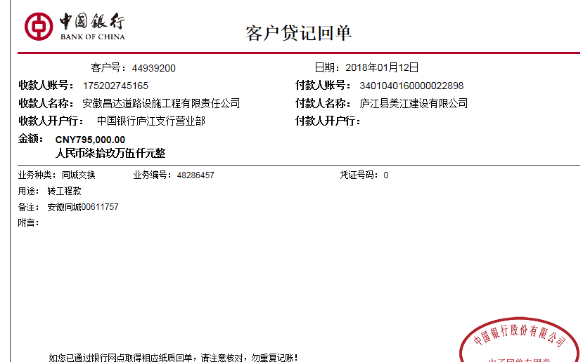
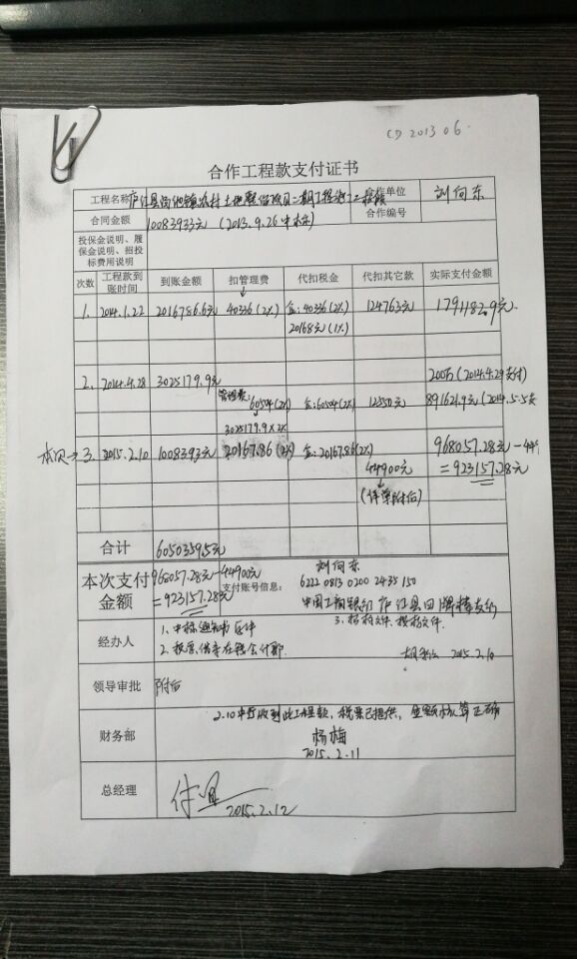
1 | 2014-01-22 | 中 | 2,016,786.60 |  |  |  | 2% | 40,336.00 | 企2% | 40,336.00 | 124,763.00 |  |  | 1,791,182.90
 |  |  |  |  |  |  |  |  | 个1% | 20,168.00

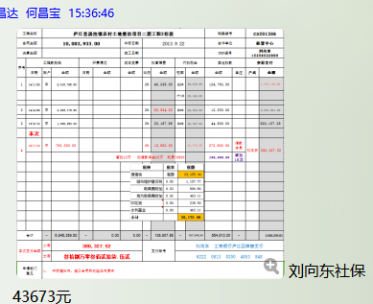
2 | 2014-04-28 | 中 | 3,025,179.90 |  |  |  | 2% | 60,504.00 | 企2% | 60,504.00 | 12,550.00 |  |  | 2,891,621.90

3 | 2015-02-10 | 中 | 1,008,393.00 |  |  |  | 2% | 20,167.86 | 企2% | 20,167.86 | 44,900.00 |  |  | 923,157.28
 | 本次
4 | 2018-01-12 | 中 | 795,000.00 |  |  |  | 2% | 15,900.00 |  | 26,172.48 | 272,600.00 | 借款 本息 | 刘向东 | 336,654.52
 |  |  |  |  |  |  |  |  | 暂扣10万 扣借款本金20万 利息72600 刘向东社保43673元 |  | 43,673.00 | 刘向东社保43673元
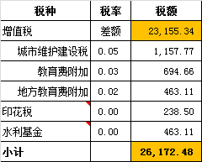
 |  |  |  |  |  |  |  |  |  |  | 100,000.00 | 暂扣 10万

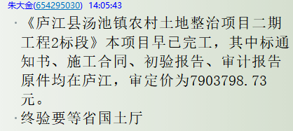
合计 |  | - | 6,845,359.50 | - | 0.00 | 0.00 | - | 136,907.86 | - | 167,348.34 | 598,486.00 | - |  | 5,942,616.60
本次支付金额 |  | 小写 | 336,654.52 |  |  |  | 支付账号 |  | 刘向东 工商银行庐江四牌楼支行
 |  | 大写 | 336654.52 |  |  |  |  |  | 6222 0813 0200 4853 848
申请部门 意见 |  | 1、 | 其中标通知书、施工合同、初验报告、审计报告原件均在庐江
项目管理 意见 |  | 何总、朱总已同意支付（附表背面截图）。
财务审核 意见
质安稽查 意见
总经理审批 |  |  |  |  |  |  | 董事长审批

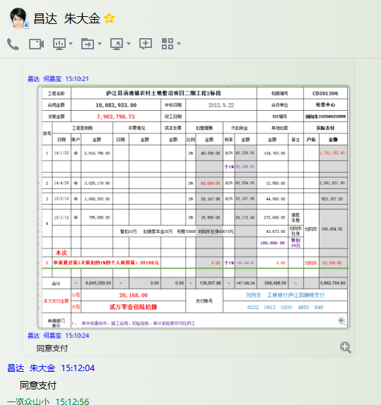

6
工程款支付证书 |  |  |  |  |  |  |  |  |  |  |  |  |  |  | 本次
工程名称 |  | 庐江县汤池镇农村土地整治项目二期工程2标段 |  |  |  |  |  |  |  |  | 档案编号 |  | CD201306
合同金额 |  | 10,083,933.00 |  |  |  | 中标日期 | 2013.9.22 |  |  |  | 合作单位 |  | 经营中心 |  | CD201306 | 33 | 庐江县汤池镇农村土地整治项目二期工程2标段 | 庐江县汤池镇农村土地整治项目二期工程2标段 | 2013.9.22 | 10083933.00 | 刘向东15256522099 | 中标通知书、施工合 同和初验证书原件
决算金额 |  | 7,903,798.73 |  |  |  | 竣工日期 |  |  |  |  | ERP编号 |  | 刘向东15256522099
序号 | 工程款到账 |  |  | 开票情况 |  | 成本发票 | 扣管理费 |  | 代扣税金 |  | 其他扣款 |  | 实际支付
 | 日期 | 账户 | 金额 | 日期 | 金额 | 金额 | 比例 | 金额 | 税率 | 金额 | 金额 | 备注 | 户名 | 金额
1 | 2014-01-22 | 中 | 2,016,786.60 |  |  |  | 2% | 40,336.00 | 企2% | 40,336.00 | 124,763.00 |  |  | 1,791,182.90
 |  |  |  |  |  |  |  |  | 个1% | 20,168.00

2 | 2014-04-28 | 中 | 3,025,179.90 |  |  |  | 2% | 60,504.00 | 企2% | 60,504.00 | 12,550.00 |  |  | 2,891,621.90

3 | 2015-02-10 | 中 | 1,008,393.00 |  |  |  | 2% | 20,167.86 | 企2% | 20,167.86 | 44,900.00 |  |  | 923,157.28

4 | 2018-01-12 | 中 | 795,000.00 |  |  |  | 2% | 15,900.00 |  | 26,172.48 | 272,600.00 | 借款 本息 | 刘向东 | 336,654.52
 |  |  |  |  |  |  |  |  | 暂扣10万 扣借款本金20万 利息72600 刘向东社保43673元 |  | 43,673.00 | 刘向东社保43673元
 |  |  |  |  |  |  |  |  |  |  | 100,000.00 | 暂扣 10万

5 | 申请退还第1次所扣的1%的个人所得税：20168元 |  |  |  |  |  |  | 0.00 | 个1% | -20,168.00 | 0.00 |  | 刘向东 | 20,168.00
 | 本次
6 | 成本票已供，申请退还第4次暂扣的10万元； |  |  |  |  |  |  |  |  |  | -100,000.00 | 退 | 刘向东 | 100,000.00

合计 |  | - | 6,845,359.50 | - | 0.00 | 0.00 | - | 136,907.86 | - | 147,180.34 | 498,486.00 | - |  | 6,062,784.60
本次支付金额 |  | 小写 | 100,000.00 |  |  |  | 支付账号 |  | 刘向东 工商银行庐江四牌楼支行
 |  | 大写 | 100000 |  |  |  |  |  | 6222 0813 0200 4853 848
申请部门 意见 |  | 1、 | 其中标通知书、施工合同、初验报告、审计报告原件均在庐江
项目管理 意见 |  | 何总、朱总已同意支付（附表背面截图）。
财务审核 意见
质安稽查 意见
总经理审批 |  |  |  |  |  |  | 董事长审批

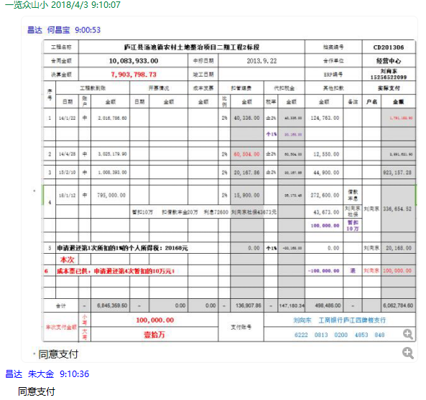

7
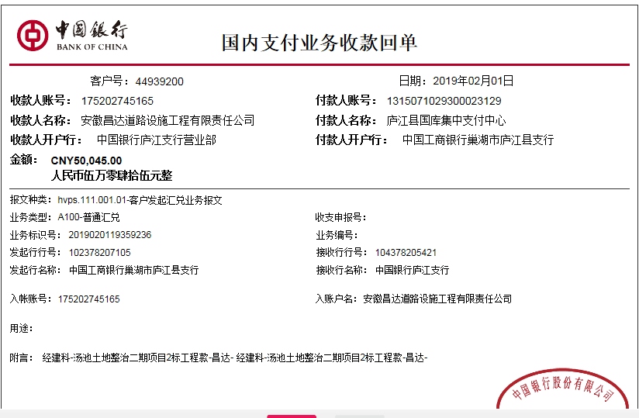
工程款支付证书 |  |  |  |  |  |  |  |  |  |  |  |  |  |  | 本次
工程名称 |  | 庐江县汤池镇农村土地整治项目二期工程2标段 |  |  |  |  |  |  |  |  | 档案编号 |  | CD201306
合同金额 |  | 10,083,933.00 |  |  |  | 中标日期 | 2013.9.22 |  |  |  | 合作单位 |  | 经营中心 |  | CD201306 | 33 | 庐江县汤池镇农村土地整治项目二期工程2标段 | 庐江县汤池镇农村土地整治项目二期工程2标段 | 2013.9.22 | 10083933.00 | 刘向东15256522099 | 中标通知书、施工合 同和初验证书原件
决算金额 |  | 7,903,798.73 |  |  |  | 竣工日期 |  |  |  |  | ERP编号 |  | 刘向东15256522099
序号 | 工程款到账 |  |  | 开票情况 |  | 成本发票 | 扣管理费 |  | 代扣税金 |  | 其他扣款 |  | 实际支付
 | 日期 | 账户 | 金额 | 日期 | 金额 | 金额 | 比例 | 金额 | 税率 | 金额 | 金额 | 备注 | 户名 | 金额
1 | 2014-01-22 | 中 | 2,016,786.60 |  |  |  | 2% | 40,336.00 | 企2% | 40,336.00 | 124,763.00 |  |  | 1,791,182.90
 |  |  |  |  |  |  |  |  | 个1% | 20,168.00 | 0.70

2 | 2014-04-28 | 中 | 3,025,179.90 |  |  |  | 2% | 60,504.00 | 企2% | 60,504.00 | 12,550.00 |  |  | 2,891,621.90

3 | 2015-02-10 | 中 | 1,008,393.00 |  |  |  | 2% | 20,167.86 | 企2% | 20,167.86 | 44,900.00 |  |  | 923,157.28

4 | 2018-01-12 | 中 | 795,000.00 |  |  |  | 2% | 15,900.00 |  | 26,172.48 | 272,600.00 | 借款 本息 | 刘向东 | 336,654.52
 |  |  |  |  |  |  |  |  | 暂扣10万 扣借款本金20万 利息72600 刘向东社保43673元 |  | 43,673.00 | 刘向东社保43673元
 |  |  |  |  |  |  |  |  |  |  | 100,000.00 | 暂扣 10万

5 | 申请退还第1次所扣的1%的个人所得税：20168元 |  |  |  |  |  |  | 0.00 | 个1% | -20,168.00 | 0.00 |  | 刘向东 | 20,168.00

6 | 成本票已供，申请退还第4次暂扣的10万元； |  |  |  |  |  |  |  |  |  | -100,000.00 | 退 | 刘向东 | 100,000.00
 | 本次
7 | 2019-02-01 | 中 | 50,045.00 |  |  |  | 2% | 1,001.00 | 税 | 1,649.00 | 2,000.00 | 预留损失准备金 |  | 43,395.00
 |  |  |  |  |  |  |  |  | 诉讼费2000 |  | 2,000.00

合计 |  | - | 6,895,404.50 | - | 0.00 | 0.00 | - | 137,908.86 | - | 148,829.34 | 502,486.70 | - |  | 6,106,179.60
本次支付金额 |  | 小写 | 43,395.00 |  |  |  | 支付账号 |  | 详见报销单
 |  | 大写 | 43395
申请部门 意见 |  | 1、 | 其中标通知书、施工合同、初验报告、审计报告原件均在庐江
项目管理 意见 |  | 何总、朱总已同意支付（附表背面截图）。
财务审核 意见
质安稽查 意见 |  |  |  |  |  |  |  |  |  |  |  |  |  |  | 0.87241650952
总经理审批 |  |  |  |  |  |  | 董事长审批

